死之主
1.养成要素过多
8个英雄和48个技能+升级、四种炼金术、16个编队槽位、7种建筑
要做的局外决策过多，每种决策在实际战斗或养成效果数值中被分散开
导致每个小决策产生的影响反馈到战力提升上很难分辨
从而影响玩家对正确阵容和养成方向的判断，需要不断试错
——增加关键节点,替代平滑养成
——节点用机制变化代替数值变化，易于理解

2.单局时长较长，变更流派阻碍大
前期可以变阵，但是到后期等级变高之后很难去全队替换成一个新阵容
会有一段时间发现自己阵容不足后，换又换不了，打起来又很难受的慢性死亡阶段
对比杀戮尖塔，卡组乏力2-3波战损大直接GG，而这里可以一直用炼金术回血硬撑，延长垃圾时间，导致体感不好
——限制爬塔时非固定事件的回复手段，明确反馈卡组战力

3.事件随机类型少，地图路线多但有意义的抉择少，对敌人比较难有合理的战损预估
事件类型基本就是拿装备、升级、打怪拿奖励，而且这些奖励平时战斗也有概率拿，没做好奖励分层
也就不存在【胡牌】的肉鸽体验
敌人强度在同一层就连续上升，始终和队伍成长同步，导致战斗体验过于平滑，没有做好成长体验
敌人设计缺乏特色，对于特定种类的敌人不好发现弱点或反制手段，精英怪也只是提升数值，不利于战损预估
——奖励分层，特殊道具只能在事件或精英里拿
——敌人要特色和弱点分明，这一点杀戮尖塔很值得学习，不同敌人考验玩家不同的反制能力
——敌人强度不能平滑成长，同一地图里敌人成长次数要限制
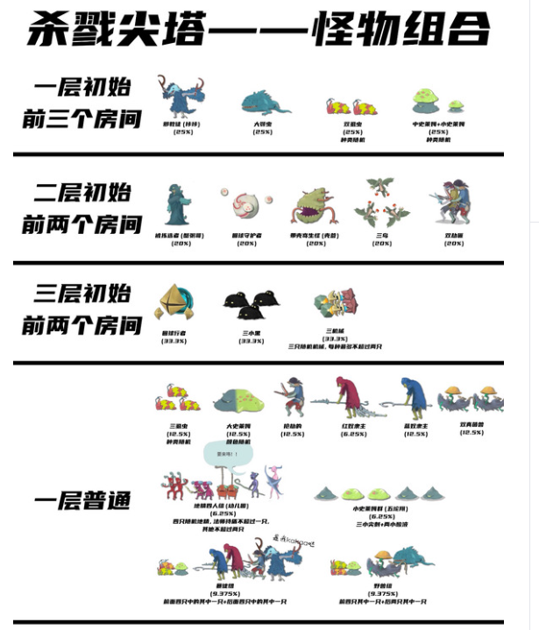

4.UI表现问题
暴击表现太弱（右边是死之主）
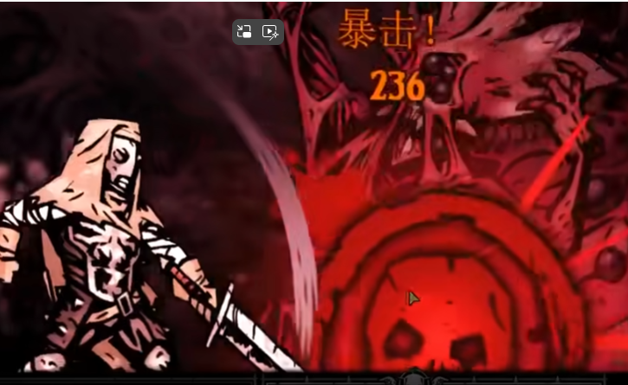
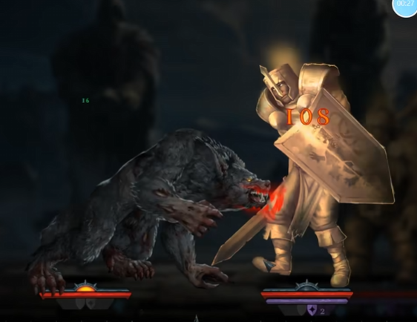

而且暴击后人物说话时居然不让操作，直接卡你1秒钟
打完停留在地图界面时可以看到小队界面，但是不让点，必须关了地图才能点
事件描述有些和战斗无关联，产生误导。比如伏击事件，描述是伏击结果进去之后怪物还能先动
天赋、装备生效部分在游戏中不可见，

